Chi tiết địa chất
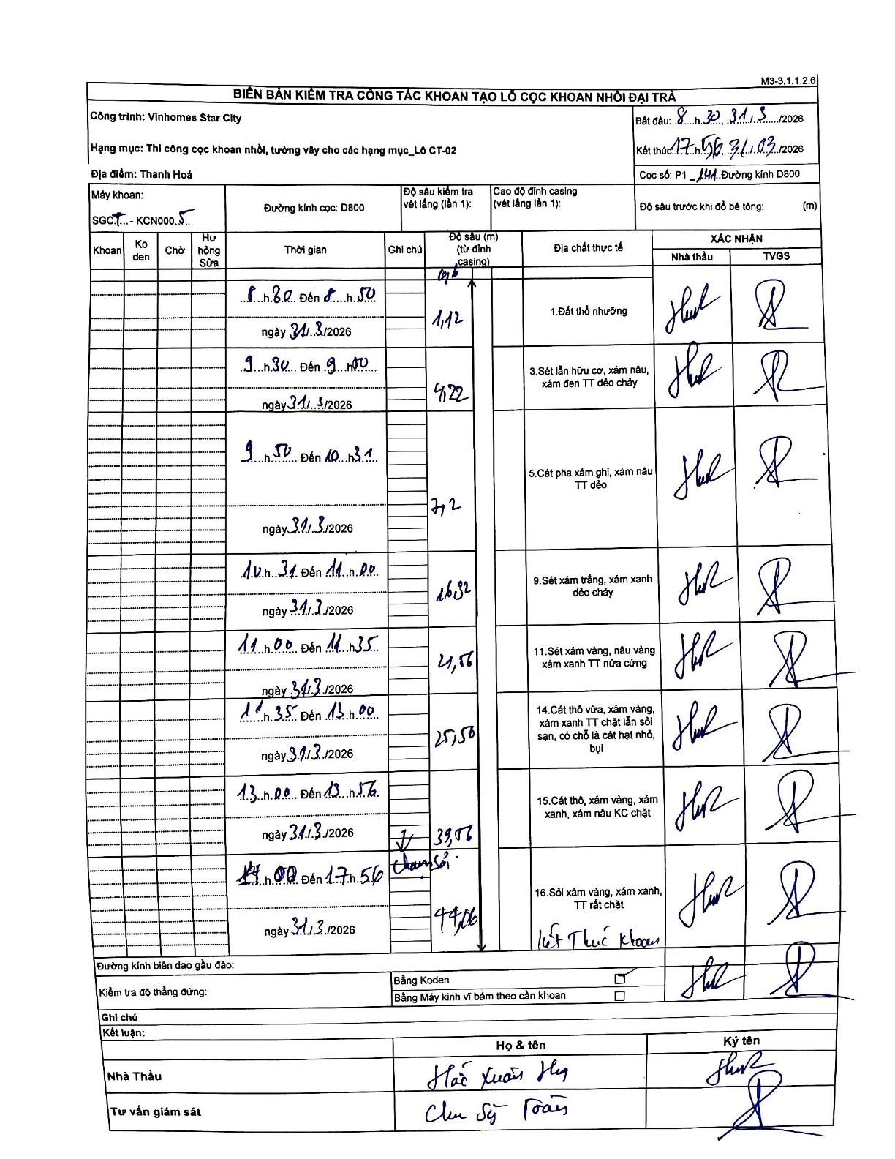
Dự án | Star City Thanh Hóa
Hạng mục | Thi công cọc khoan nhồi, tường vây cho các hạng mục_Lô CT-02
Tên bộ phận | Thi công cọc khoan nhồi, tường vây cho các hạng mục_Lô CT-02
Số hiệu cọc | P1-141
Tên Máy khoan
Đường kính | D800
Bắt đầu thi công | 08:30 31/03/2026
Kết thúc thi công | 17:56 31/03/2026

Địa chất TT | Đường kính | Mô tả lớp thiết kế | Từ (h) | Đến (h) | Cao độ từ | Cao độ đến | T.Gian (h) | Dài (m) | V (m/h) | Ghi chú
Đất thổ nhưỡng | D800 | Đất thổ nhưỡng | 08:30 31/03/2026 | 08:50 31/03/2026 | -0.71 | -1.12 | 0.33 | 0.41 | 1.23
2 | D800 | Sét lẫn hữu cơ, xám nâu, xám đen TT dẻo chảy | 09:30 31/03/2026 | 09:50 31/03/2026 | -1.12 | -4.22 | 0.33 | 3.1 | 9.3
3 | D800 | Cát pha xám ghi, xám nâu TT dẻo | 09:50 31/03/2026 | 10:31 31/03/2026 | -4.22 | -7.2 | 0.68 | 2.98 | 4.36
4 | D800 | Sét xám trắng, xám xanh dẻo chảy | 10:31 31/03/2026 | 11:00 31/03/2026 | -7.2 | -16.32 | 0.48 | 9.12 | 18.87
5 | D800 | Sét xám vàng, nâu vàng xám xanh TT nửa cứng | 11:00 31/03/2026 | 11:35 31/03/2026 | -16.32 | -24.56 | 0.58 | 8.24 | 14.13
6 | D800 | Cát thô vừa, xám vàng, xám xanh TT chặt lẫn sỏi sạn, có chỗ là cát hạt nhỏ, bụi | 11:35 31/03/2026 | 13:00 31/03/2026 | -24.56 | -25.56 | 1.42 | 1 | 0.71
7 | D800 | Cát thô, xám vàng, xám xanh, xám nâu KC chặt | 13:00 31/03/2026 | 13:56 31/03/2026 | -25.56 | -39.06 | 0.93 | 13.5 | 14.46
8 | D800 | Sỏi xám vàng, xám xanh, TT rất chặt | 14:00 31/03/2026 | 17:56 31/03/2026 | -39.06 | -44.06 | 3.93 | 5 | 1.27

ẢNH BIÊN BẢN GỐC

